Вводная
Excel
Модуль 7. Визуализация данных
Домашнее задание.
Выполняйте последовательно по листам:
Фильтр и сортировка по цвету
Условное форматирование 1, 2, 3
Выделение дубликатов
Форматирование с формулой 1, 2
Удалить правило
Диаграммы 1, 2, 3, 4
После выполнения сохраните файл и выложите в личном кабинете для проверки.

Фильтр и сортировка по цвету
ЗАДАНИЕ:
1. Отобразить данные за по столбцу Сумма, оформленные голубым цветом заливки.
Снять условия фильтрации.
2. Отсортировать по цвету столбца Сумма, начиная с зелёного цвета
.
Дата | Наименование | Количество | Сумма, руб | Клиент
2007-02-14 | набор "Доброта" | 4 | 7200 | компания "Рапсодия"
2007-04-22 | набор "Доброта" | 10 | 18000 | компания "Мечтатель"
2007-04-22 | набор "Доброта" | 10 | 18000 | ООО "Счастливы вместе"
2007-04-22 | набор "Доброта" | 8 | 14400 | компания "Сладкая жизнь"
2007-04-22 | набор "Доброта" | 4 | 7200 | фирма "Нирвана"
2007-04-23 | набор "Доброта" | 8 | 14400 | фирма "Франкония"
2007-04-23 | набор "Доброта" | 5 | 9000 | ООО "Молодец"
2007-04-23 | набор "Доброта" | 5 | 9000 | ООО "Фаворит"
2007-04-24 | набор "Доброта" | 5 | 9000 | компания "Рапсодия"
2007-04-24 | набор "Доброта" | 5 | 9000 | фирма "Нирвана"
2008-01-29 | набор "Доброта" | 20 | 36000 | компания "Мечтатель"
2008-03-03 | набор "Доброта" | 20 | 36000 | ООО "Счастливы вместе"
2008-05-08 | набор "Доброта" | 15 | 27000 | компания "Сладкая жизнь"
2008-07-07 | набор "Доброта" | 15 | 27000 | фирма "Франкония"
2008-09-22 | набор "Доброта" | 15 | 27000 | ООО "Фаворит"
2008-11-14 | набор "Доброта" | 12 | 21600 | ООО "Молодец"
2009-01-10 | набор "Доброта" | 12 | 21600 | компания "Рапсодия"
2009-01-10 | набор "Доброта" | 12 | 21600 | фирма "Нирвана"
2009-01-10 | набор "Доброта" | 8 | 14400 | компания "Мечтатель"
2009-02-15 | набор "Доброта" | 8 | 14400 | компания "Сладкая жизнь"
2009-02-15 | набор "Доброта" | 8 | 14400 | ООО "Счастливы вместе"
2009-03-12 | набор "Доброта" | 8 | 14400 | фирма "Франкония"
2009-03-16 | набор "Доброта" | 8 | 14400 | ООО "Фаворит"
2009-04-01 | набор "Доброта" | 2 | 3600 | ООО "Молодец"
2009-05-07 | набор "Доброта" | 5 | 9000 | компания "Мечтатель"
2009-05-07 | набор "Доброта" | 5 | 9000 | ООО "Счастливы вместе"
2009-05-07 | набор "Доброта" | 5 | 9000 | фирма "Нирвана"
2009-05-07 | набор "Доброта" | 2 | 3600 | компания "Рапсодия"
2009-05-09 | набор "Доброта" | 4 | 7200 | компания "Сладкая жизнь"
2009-05-11 | набор "Доброта" | 4 | 7200 | фирма "Франкония"
2009-09-14 | набор "Доброта" | 4 | 7200 | ООО "Фаворит"
2009-09-21 | набор "Доброта" | 4 | 7200 | ООО "Молодец"
2009-12-24 | набор "Доброта" | 14 | 25200 | компания "Рапсодия"
2009-12-30 | набор "Доброта" | 14 | 25200 | фирма "Нирвана"
2010-02-07 | набор "Доброта" | 14 | 25200 | компания "Мечтатель"
2010-03-12 | набор "Доброта" | 10 | 18000 | ООО "Счастливы вместе"
2010-04-11 | набор "Доброта" | 10 | 18000 | компания "Сладкая жизнь"
2010-05-19 | набор "Доброта" | 10 | 18000 | фирма "Франкония"
2010-06-19 | набор "Доброта" | 4 | 7200 | ООО "Фаворит"
2011-02-21 | набор "Доброта" | 4 | 7200 | ООО "Молодец"
2011-05-13 | набор "Доброта" | 7 | 12600 | компания "Рапсодия"
2011-07-07 | набор "Доброта" | 7 | 12600 | фирма "Нирвана"
2011-11-15 | набор "Доброта" | 5 | 9000 | компания "Мечтатель"
2007-02-14 | набор "Забота" | 5 | 13500 | ООО "Фаворит"
2007-04-22 | набор "Забота" | 10 | 27000 | компания "Рапсодия"
2007-04-22 | набор "Забота" | 10 | 27000 | фирма "Нирвана"
2007-04-22 | набор "Забота" | 8 | 21600 | компания "Мечтатель"
2007-04-22 | набор "Забота" | 4 | 10800 | ООО "Молодец"
2007-04-23 | набор "Забота" | 8 | 21600 | ООО "Счастливы вместе"
2007-04-23 | набор "Забота" | 5 | 13500 | компания "Сладкая жизнь"
2007-04-23 | набор "Забота" | 5 | 13500 | фирма "Франкония"
2007-04-24 | набор "Забота" | 5 | 13500 | ООО "Молодец"
2007-04-24 | набор "Забота" | 5 | 13500 | ООО "Фаворит"
2008-02-02 | набор "Забота" | 20 | 54000 | компания "Рапсодия"
2008-03-03 | набор "Забота" | 20 | 54000 | фирма "Нирвана"
2008-05-08 | набор "Забота" | 15 | 40500 | компания "Мечтатель"
2008-08-11 | набор "Забота" | 15 | 40500 | ООО "Счастливы вместе"
2008-10-26 | набор "Забота" | 15 | 40500 | компания "Сладкая жизнь"
2008-11-14 | набор "Забота" | 12 | 32400 | фирма "Франкония"
2009-01-10 | набор "Забота" | 12 | 32400 | ООО "Молодец"
2009-01-10 | набор "Забота" | 12 | 32400 | ООО "Фаворит"
2009-02-15 | набор "Забота" | 8 | 21600 | компания "Мечтатель"
2009-02-15 | набор "Забота" | 8 | 21600 | компания "Рапсодия"
2009-02-15 | набор "Забота" | 8 | 21600 | фирма "Нирвана"
2009-03-14 | набор "Забота" | 8 | 21600 | ООО "Счастливы вместе"
2009-03-17 | набор "Забота" | 2 | 5400 | компания "Сладкая жизнь"
2009-04-12 | набор "Забота" | 2 | 5400 | фирма "Франкония"
2009-05-07 | набор "Забота" | 5 | 13500 | компания "Рапсодия"
2009-05-07 | набор "Забота" | 5 | 13500 | ООО "Молодец"
2009-05-07 | набор "Забота" | 5 | 13500 | ООО "Фаворит"
2009-05-07 | набор "Забота" | 5 | 13500 | фирма "Нирвана"
2009-05-09 | набор "Забота" | 4 | 10800 | компания "Мечтатель"
2009-09-01 | набор "Забота" | 4 | 10800 | ООО "Счастливы вместе"
2009-09-14 | набор "Забота" | 4 | 10800 | компания "Сладкая жизнь"
2009-11-10 | набор "Забота" | 14 | 37800 | фирма "Франкония"
2009-12-29 | набор "Забота" | 14 | 37800 | ООО "Фаворит"
2009-12-30 | набор "Забота" | 14 | 37800 | ООО "Молодец"
2010-02-07 | набор "Забота" | 14 | 37800 | компания "Рапсодия"
2010-03-21 | набор "Забота" | 10 | 27000 | фирма "Нирвана"
2010-04-23 | набор "Забота" | 10 | 27000 | компания "Мечтатель"
2010-05-19 | набор "Забота" | 4 | 10800 | ООО "Счастливы вместе"
2010-06-19 | набор "Забота" | 4 | 10800 | компания "Сладкая жизнь"
2011-03-19 | набор "Забота" | 7 | 18900 | фирма "Франкония"
2011-06-04 | набор "Забота" | 7 | 18900 | ООО "Фаворит"
2011-07-07 | набор "Забота" | 5 | 13500 | ООО "Молодец"
2007-02-14 | набор "Мечта" | 10 | 38000 | фирма "Франкония"
2007-04-22 | набор "Мечта" | 10 | 38000 | ООО "Молодец"
2007-04-22 | набор "Мечта" | 8 | 30400 | компания "Рапсодия"
2007-04-22 | набор "Мечта" | 8 | 30400 | фирма "Нирвана"
2007-04-22 | набор "Мечта" | 4 | 15200 | ООО "Фаворит"
2007-04-23 | набор "Мечта" | 8 | 30400 | компания "Мечтатель"
2007-04-23 | набор "Мечта" | 5 | 19000 | ООО "Счастливы вместе"
2007-04-24 | набор "Мечта" | 5 | 19000 | компания "Сладкая жизнь"
2007-04-24 | набор "Мечта" | 5 | 19000 | ООО "Фаворит"
2007-04-24 | набор "Мечта" | 5 | 19000 | фирма "Франкония"
2008-02-02 | набор "Мечта" | 20 | 76000 | ООО "Молодец"
2008-04-19 | набор "Мечта" | 20 | 76000 | компания "Рапсодия"
2008-05-08 | набор "Мечта" | 15 | 57000 | фирма "Нирвана"
2008-08-11 | набор "Мечта" | 15 | 57000 | компания "Мечтатель"
2008-10-26 | набор "Мечта" | 15 | 57000 | ООО "Счастливы вместе"
2008-12-03 | набор "Мечта" | 12 | 45600 | компания "Сладкая жизнь"
2009-01-10 | набор "Мечта" | 12 | 45600 | ООО "Фаворит"
2009-01-10 | набор "Мечта" | 12 | 45600 | фирма "Франкония"
2009-02-15 | набор "Мечта" | 8 | 30400 | компания "Рапсодия"
2009-02-15 | набор "Мечта" | 8 | 30400 | ООО "Молодец"
2009-02-15 | набор "Мечта" | 8 | 30400 | фирма "Нирвана"
2009-03-14 | набор "Мечта" | 8 | 30400 | компания "Мечтатель"
2009-03-17 | набор "Мечта" | 2 | 7600 | ООО "Счастливы вместе"
2009-04-12 | набор "Мечта" | 2 | 7600 | компания "Сладкая жизнь"
2009-05-07 | набор "Мечта" | 5 | 19000 | ООО "Молодец"
2009-05-07 | набор "Мечта" | 5 | 19000 | ООО "Фаворит"
2009-05-07 | набор "Мечта" | 5 | 19000 | фирма "Франкония"
2009-05-08 | набор "Мечта" | 4 | 15200 | компания "Рапсодия"
2009-05-09 | набор "Мечта" | 4 | 15200 | фирма "Нирвана"
2009-09-01 | набор "Мечта" | 4 | 15200 | компания "Мечтатель"
2009-09-14 | набор "Мечта" | 4 | 15200 | ООО "Счастливы вместе"
...

Условное форматирование 1
Пол | Дата рождения | Город | Отдел | Оклад, €
м | 1976-09-07 | Москва | ТКБ | 1,510 €
ж | 1979-05-19 | Звенигород | АПС | 5,440 €
ЗАДАНИЕ:
Выделить серым цветом заливки ячейки в столбце Дата рождения, если дата рождения сотрудника не ранее 1975 г.
Оформить ячейки столбца Оклад синим цветом заливки, если оклад сотрудника от 3 до 5 тыс включительно.
Применить зеленый цвет заливки в ячейкам столбца Город, если в названии города присутствует город
м | 1972-06-02 | Москва | ОТД | 2,050 €
ж | 1972-07-24 | Нижний Новгород | ОТД | 1,800 €
ж | 1978-01-03 | Екатеринбург | ОНК | 5,750 €
м | 1971-05-12 | Нижний Новгород | ОНК | 4,000 €
м | 1968-06-24 | Москва | ТКБ | 3,600 €
м | 1967-08-30 | Нижний Новгород | АПС | 7,360 €
ж | 1985-06-27 | Казань | ОТД | 1,800 €
м | 1967-06-07 | Звенигород | ТКБ | 3,000 €
м | 1964-03-04 | Казань | ТКБ | 3,450 €
ж | 1949-07-05 | Москва | ОТД | 2,700 €
ж | 1969-12-01 | Казань | ОНК | 8,500 €
м | 1958-05-13 | Ярославль | ТКБ | 4,650 €
м | 1963-12-25 | Нижний Новгород | ОТД | 2,070 €
м | 1974-04-14 | Нижний Новгород | АПС | 6,400 €
ж | 1977-07-14 | Москва | ТКБ | 2,400 €
ж | 1968-04-29 | Москва | ОТД | 3,100 €
м | 1963-02-06 | Санкт-Петербург | ТКБ | 3,480 €
ж | 1958-09-22 | Звенигород | ОТД | 900 €
м | 1969-10-18 | Владимир | ОТД | 905 €
м | 1963-03-21 | Москва | ОНК | 5,750 €
ж | 1989-09-12 | Владимир | ОТД | 1,800 €
ж | 1982-10-29 | Москва | ТКБ | 3,000 €
ж | 1988-11-04 | Красногорск | ОНК | 4,750 €
...

Условное форматирование 2
...
ЗАДАНИЕ:
Выделить занятость сотрудников указанными цветами заливки, при выполнении условий:
- норма (8 часов) - зеленым цветом заливки
- меньше нормы - синим цветом заливки
- больше нормы - красным цветом заливки
Вт | Ср | Чт | Пт
12 | 4 | 8 | 8
8 | 10 | 8 | 8
8 | 8 | 12 | 4
8 | 8 | 8 | 8
4 | 12 | 4 | 8
8 | 8 | 8 | 10
6 | 8 | 10 | 8
8 | 10 | 8 | 6
10 | 8 | 6 | 8
8 | 6 | 8 | 8
8 | 10 | 8 | 8
8 | 8 | 8 | 8
10 | 8 | 6 | 8
8 | 8 | 8 | 8

Условное форматирование 3
ЗАДАНИЕ:
1. Форматировать столбец E:E: от 50 000 до 150 000
2. Форматировать столбец С:С: строки, которые содержат "Сова" и "Гамак"
Код заказа | Наименование | Количество | Сумма, руб | Клиент
12/А/001 | качели Веселье | 10 | 25500 | ЗАО "Ночь"
12/А/002 | качели Веселье | 8 | 20400 | ЗАО "Медок"
12/А/003 | детская горка Сова | 9 | 173700 | АО "Фаворит"
12/А/004 | детская горка Сова | 15 | 289500 | ООО "Красота"
12/А/005 | качели Веселье | 16 | 40800 | ЗАО "Ночь"
12/А/006 | качели Веселье | 1 | 2550 | ЗАО "Ночь"
12/А/007 | гамак Отдых | 16 | 28000 | АО "Баловень"
12/А/008 | гамак Отдых | 9 | 15750 | ООО "Сладкий сон"
12/А/009 | качели Самолет | 2 | 7700 | фирма "Формула сна"
12/А/010 | качели Самолет | 15 | 57750 | фирма "Гавань"
12/А/011 | детская горка Супер | 13 | 96850 | ООО "Красота"
12/А/012 | детская горка Супер | 6 | 44700 | ЗАО "Медок"
12/А/013 | горка Панда | 5 | 43250 | фирма "Формула сна"
12/А/014 | детская горка Сова | 4 | 77200 | ООО "Красота"
12/А/015 | детская горка Сова | 5 | 96500 | компания "Легенда"
12/А/016 | детская горка Сова | 8 | 154400 | ЗАО "Ночь"
...

Выделение дубликатов
ЗАДАНИЕ:
С помощью условного форматирования выделить повторения по столбцу Код заказа.
С помощью фильтра выбрать повторяющиеся заказы.
Дата | Код заказа | Наименование | Количество | Сумма, руб | Клиент
2010-01-10 | ААА 408 | Сканер | 2 | 6600 | ЗАО "Парусник"
2010-01-11 | ААА 409 | Сканер | 2 | 6600 | ЗАО "Первый"
2010-01-12 | ААА 410 | Монитор | 2 | 19600 | Лицей "XXI век"
2010-01-12 | ААА 410 | Монитор | 2 | 19600 | Лицей "XXI век"
2010-01-13 | ААА 411 | Монитор | 2 | 19600 | Лицей "Поколение"
2010-01-14 | ААА 412 | Клавиатура | 2 | 600 | ООО "Ларена"
2010-01-15 | ААА 413 | Клавиатура | 2 | 600 | ООО "Рапсодия"
2010-01-18 | ААА 414 | Мышь | 3 | 450 | ООО "Ларена"
2010-01-19 | ААА 415 | Мышь | 3 | 450 | ООО "Рапсодия"
2010-01-20 | ААА 416 | Мышь | 3 | 450 | ООО "Ларена"
2010-01-21 | ААА 417 | Мышь | 3 | 450 | ООО "Рапсодия"
2010-01-22 | ААА 418 | Клавиатура | 5 | 1250 | компания "Беглец"
2010-01-25 | ААА 419 | Клавиатура | 5 | 1250 | компания "Молодец"
2010-01-26 | ААА 420 | Принтер | 7 | 45500 | ООО "Ларена"
2010-01-26 | ААА 420 | Принтер | 7 | 45500 | ООО "Ларена+"
2010-01-27 | ААА 421 | Принтер | 7 | 45500 | ООО "Рапсодия"
2010-01-28 | ААА 422 | Принтер | 1 | 6500 | ЗАО "Парусник"
2010-01-29 | ААА 423 | Принтер | 1 | 6500 | ЗАО "Первый"
2010-02-01 | ААА 424 | Клавиатура | 2 | 600 | АО "Нимал"
...

Форматирование с формулой 1
Условие:
если в столбце Наименование товара - Сникерс, необходимо чтобы ячейки в столбце Объем партии, закрасились желаемым цветом.
Поставщик | Объем партии, т | Дата поступления | Дата реализации
Крокус | 23 | 1998-11-04 | 1998-11-12 | ,=$A3="Сникерс"
Колизей | 34 | 1998-11-05 | 1998-11-11
Ирис | 4 | 1998-11-06 | 1998-11-13
Валентина | 76 | 1998-11-08 | 1998-11-11
Ланта | 43 | 1998-11-08 | 1998-11-15
Орион | 45 | 1998-11-09 | 1998-11-15
Ирис | 34 | 1998-11-10 | 1998-11-13
Каскад | 5 | 1998-11-10 | 1998-11-14
Колизей | 36 | 1998-11-10 | 1998-11-13
Крокус | 36 | 1998-11-10 | 1998-11-15
Ланта | 54 | 1998-11-10 | 1998-11-11
Пингвин | 34 | 1998-11-10 | 1998-11-11
Пингвин | 45 | 1998-11-10 | 1998-11-12
Ирис | 32 | 1998-11-11 | 1998-11-14
Ирис | 34 | 1998-11-11 | 1998-11-14
Ирис | 63 | 1998-11-11 | 1998-11-13
Колизей | 32 | 1998-11-11 | 1998-11-13
Ланта | 6 | 1998-11-11 | 1998-11-14
Мозаика | 65 | 1998-11-11 | 1998-11-14
...

Форматирование с формулой 2
ЗАДАНИЕ
Используя Условное форматирование задать условие:
Если количество товара столбца "На складе", меньше количества товара столбца "Минимального запаса", то заливка всей строки -красная
Марка | Поставщик | Тип | Цена | На складе | Минимальный запас
Genen Shouyu | Mayumi's | Приправы | 697.50р. | 39 | 5
Pavlova | Pavlova, Ltd. | Кондитерские изделия | 785.25р. | 29 | 10
Alice Mutton | Pavlova, Ltd. | Мясо/птица | 1,755.00р. | 0 | 2
Carnarvon Tigers | Pavlova, Ltd. | Рыбопродукты | 2,812.50р. | 42 | 3
Teatime Chocolate Biscuits | Specialty Biscuits, Ltd. | Кондитерские изделия | 414.00р. | 25 | 5
Sir Rodney's Marmalade | Specialty Biscuits, Ltd. | Кондитерские изделия | 3,645.00р. | 40 | 5
Sir Rodney's Scones | Specialty Biscuits, Ltd. | Кондитерские изделия | 450.00р. | 3 | 5
Gustaf's Knackebrod | PB Knackebrod AB | Хлебобулочные изделия | 945.00р. | 104 | 25
Tunnbrod | PB Knackebrod AB | Хлебобулочные изделия | 405.00р. | 61 | 25
Guarana Fantastica | Refrescos Americanas LTDA | Напитки | 202.50р. | 20 | 5
NuNuCa Nuss-Nougat-Creme | АО Германия-Россия | Кондитерские изделия | 630.00р. | 76 | 30
Gumbar Gummibarchen | АО Германия-Россия | Кондитерские изделия | 1,405.35р. | 15 | 7
Schoggi Schokolade | АО Германия-Россия | Кондитерские изделия | 1,975.50р. | 49 | 30
Rossle Sauerkraut | Plutzer Lebensmittelgrossmarkte AG | Фрукты | 2,052.00р. | 26 | 2
Thuringer Rostbratwurst | Plutzer Lebensmittelgrossmarkte AG | Мясо/птица | 5,570.55р. | 25 | 2
Nord-Ost Matjeshering | Nord-Ost-Fisch mbH | Рыбопродукты | 1,165.05р. | 10 | 5
Vegie-spread | Pavlova, Ltd. | Приправы | 1,975.50р. | 24 | 5
Wimmers gute Semmelknodel | Plutzer Lebensmittelgrossmarkte AG | Хлебобулочные изделия | 1,496.25р. | 22 | 5
Louisiana Fiery Hot Pepper Sauce | New Orleans Cajun Delights | Приправы | 947.25р. | 76 | 3
Louisiana Hot Spiced Okra | New Orleans Cajun Delights | Приправы | 765.00р. | 4 | 2
...

Удалить правило
ЗАДАНИЕ:
Удалить правило условного форматирования в столбце Наименование, которое оформляет позиции с гамаком.
Код заказа | Наименование | Количество | Сумма, руб | Клиент
12/А/001 | качели Веселье | 10 | 25500 | ЗАО "Ночь"
12/А/002 | качели Веселье | 8 | 20400 | ЗАО "Медок"
12/А/003 | детская горка Сова | 9 | 173700 | АО "Фаворит"
12/А/004 | детская горка Сова | 15 | 289500 | ООО "Красота"
12/А/005 | качели Веселье | 16 | 40800 | ЗАО "Ночь"
12/А/006 | качели Веселье | 1 | 2550 | ЗАО "Ночь"
12/А/007 | гамак Отдых | 16 | 28000 | АО "Баловень"
12/А/008 | гамак Отдых | 9 | 15750 | ООО "Сладкий сон"
12/А/009 | качели Самолет | 2 | 7700 | фирма "Формула сна"
12/А/010 | качели Самолет | 15 | 57750 | фирма "Гавань"
12/А/011 | детская горка Супер | 13 | 96850 | ООО "Красота"
12/А/012 | детская горка Супер | 6 | 44700 | ЗАО "Медок"
12/А/013 | горка Панда | 5 | 43250 | фирма "Формула сна"
12/А/014 | детская горка Сова | 4 | 77200 | ООО "Красота"
12/А/015 | детская горка Сова | 5 | 96500 | компания "Легенда"
12/А/016 | детская горка Сова | 8 | 154400 | ЗАО "Ночь"
...

Диаграммы 1
...
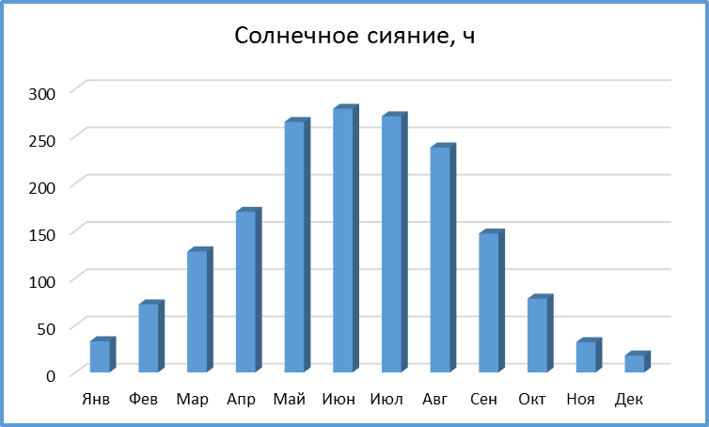
...
Солнечное сияние, ч
Май | 265
Июн | 279
Июл | 271
Авг | 238
Сен | 147
Окт | 78
Ноя | 32
Дек | 18

ЗАДАНИЕ:
Построить диаграмму (гистограмма) по данным таблицы Солнечное сияние.
Изменить заголовок на диаграмме.
Оразец приведён.

Диаграммы 2
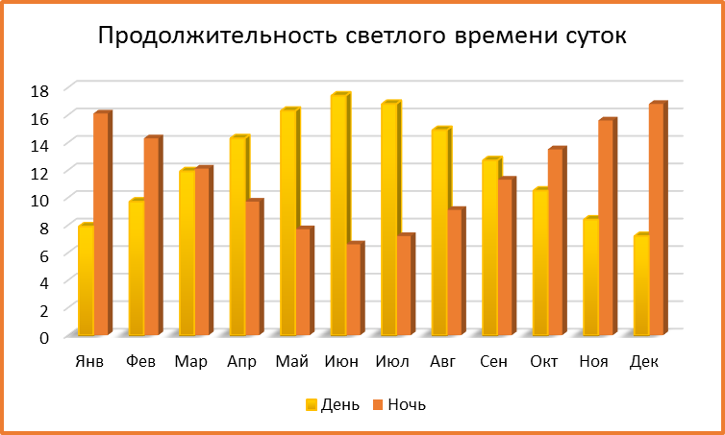
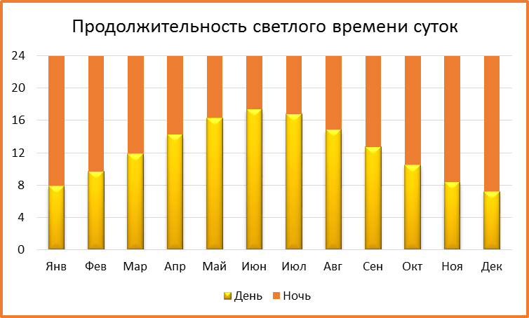
Продолжительность светлого времени суток
Месяц | Янв | Фев | Мар | Апр | Май | Июн | Июл | Авг | Сен | Окт | Ноя | Дек
День | 7.9 | 9.7 | 11.9 | 14.3 | 16.3 | 17.4 | 16.8 | 14.9 | 12.7 | 10.5 | 8.4 | 7.2
Ночь | 16.1 | 14.3 | 12.1 | 9.7 | 7.7 | 6.6 | 7.2 | 9.1 | 11.3 | 13.5 | 15.6 | 16.8
ЗАДАНИЕ:
Построить по данным таблицы Продолжительность светлого времени суток 2 диаграммы:
- гистограмма с группировкой
- гистограмма с накопление
Образцы приведены.

Диаграммы 3
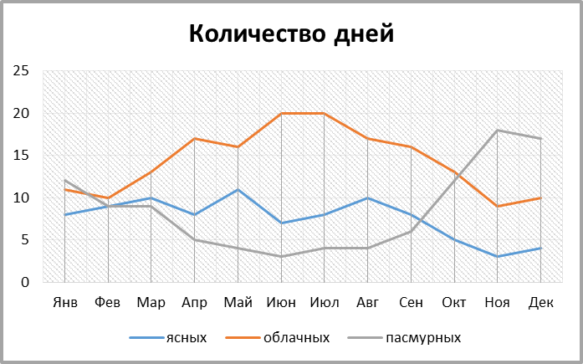
Количество дней
Месяц | Янв | Фев | Мар | Апр | Май | Июн | Июл | Авг | Сен | Окт | Ноя | Дек
ясных | 8 | 9 | 10 | 8 | 11 | 7 | 8 | 10 | 8 | 5 | 3 | 4
облачных | 11 | 10 | 13 | 17 | 16 | 20 | 20 | 17 | 16 | 13 | 9 | 10
пасмурных | 12 | 9 | 9 | 5 | 4 | 3 | 4 | 4 | 6 | 12 | 18 | 17
ЗАДАНИЕ:
Построить по данным таблицы Количество дней диаграмму (график). Добавить на диаграмму линии проекции.
Образец приведён.

Диаграммы 4
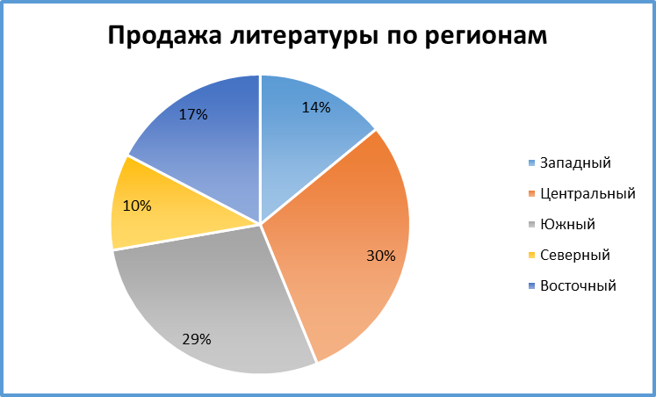
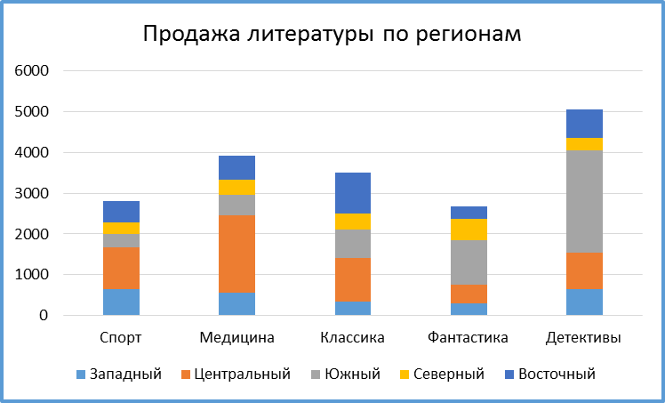
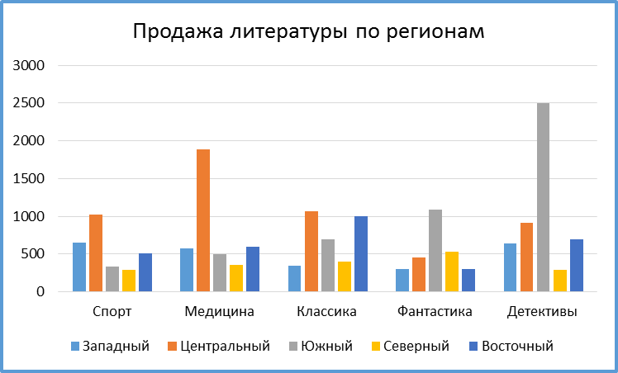
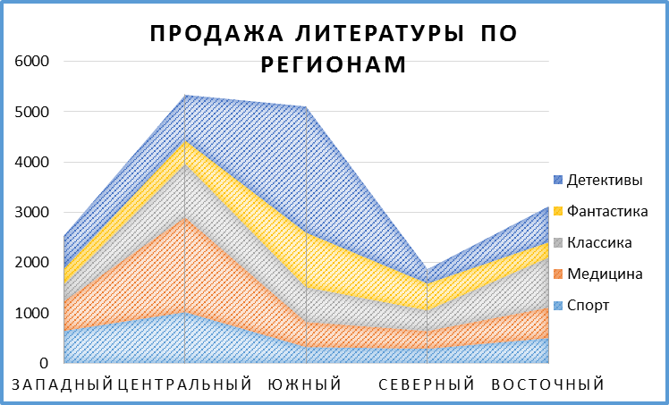
1
2
3
4
Продажа литературы по регионам

Регион | Спорт | Медицина | Классика | Фантастика | Детективы | Итого
Западный | 650 | 572 | 350 | 305 | 645 | 2522
Центральный | 1020 | 1890 | 1065 | 457 | 908 | 5340
Южный | 329 | 500 | 690 | 1087 | 2500 | 5106
Северный | 290 | 360 | 400 | 530 | 289 | 1869
Восточный | 510 | 600 | 1000 | 300 | 700 | 3110

ЗАДАНИЕ:
Построить различные типы диаграмм по данным таблицы Продажа литературы по регионам, шт. (см. образцы) для анализа:
1) доли годовых продаж литературы в регионах
2) продажи каждой тематики литературы в каждом регионе
3) суммарных продаж каждой тематики литературы по всем регионам
4) суммы годовых продаж литературы по регионам
Образцы приведены.

